のし付きタオル用
簡易デザイン無料作成 ヒアリングシート

 | STEP１-A 表書きの文字を選択してください(規定の文字をご希望の場合)
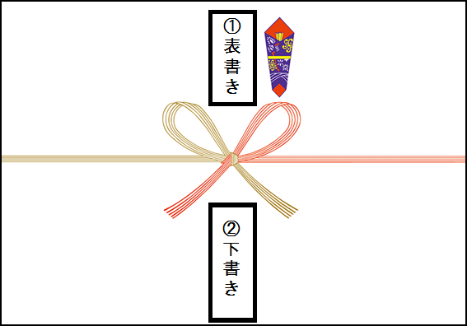

 |  | 選択してください
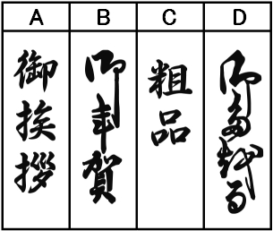

 | STEP１-B 表書きの文字のご指定がある場合はこちらに入力してください

 | STEP２ 下書きに印刷したい文字を入力してください

 |  | ① 1行目(右列) | 文字の大きさ

 |  | ② 2行目(中央) | 文字の大きさ

 |  | ③ 3行目(左列) | 文字の大きさ

 | STEP3 印刷フォントを選択して下さい

 |  | 選択してください

